상품제안서
위드 H밴드담요 | 상품코드: F20249

 |  |  |  |  |  |  | 02-412-0044 | www.easy1.co.kr
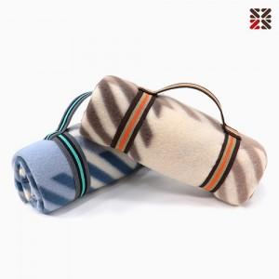

【상세/제작정보】 | <p><span style="font-family: 돋움체, dotumche, applegothic; font-size: 10pt;">*브라운</span><span style="background-color: rgb(255, 255, 255); font-family: 돋움체, dotumche, applegothic; font-size: 10pt;">&nbsp;</span><span style="font-family: 돋움체, dotumche, applegothic; font-size: 10pt; background-color: rgb(255, 255, 255);">일시 품절입니다.</span>​</p>

【인쇄/포장옵션】 | 자수 / OPP(비닐)

【공급단가】 | 수량 | 200~ | 500~ | 1,000~ | 3,000~ | 5,000~
*VAT별도 | 단가 | 3,910원 | 3,770원 | 3,620원 | 3,480원 | 3,390원

【상품 URL】 | https://dev.easy1.co.kr:443/src/goods_detail.php?gdno=20249

